상품제안서
16온스 포토머그 인칼라 | 상품코드: S47583

 |  |  |  |  |  |  | 02-713-8555 | www.synergygift.co.kr
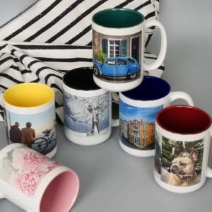

【상세/제작정보】 | <p><span style="font-size: 14pt;">※ 기본 풀칼라 단면인쇄 기준입니다.</span></p>

【인쇄/포장옵션】 | 풀칼라, 올라운드 / 포장불가능

【공급단가】 | 수량 | 100~ | 300~ | 500~ | 1,000~ | 3,000~
*VAT별도 | 단가 | 4,810원 | 4,550원 | 4,320원 | 4,210원 | 4,140원

【상품 URL】 | https://www.synergygift.co.kr:443/src/goods_detail.php?gdno=47583

